Dashboard
BLOCK 4

 | VERSION | 1.0.0

Chuyên Đề Phát Triển Web 1

Evidance
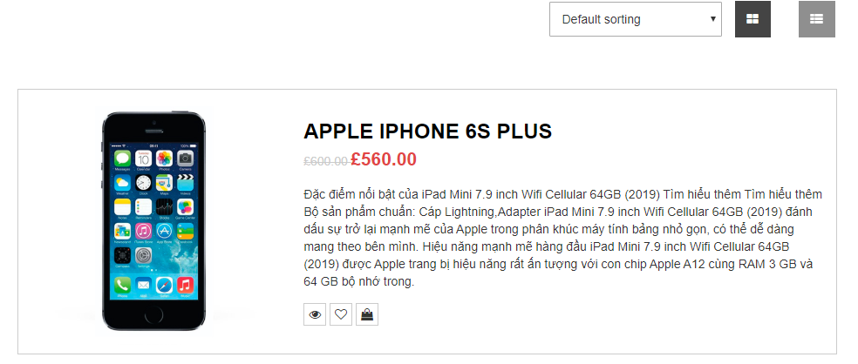
hinh 1

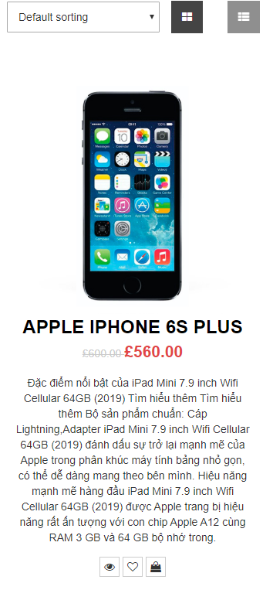
hình 2

hình 3

